상품제안서
그로우 톡톡-봉선화 | 상품코드: F00529

 |  |  |  |  |  |  | 02-412-0044 | www.easy1.co.kr
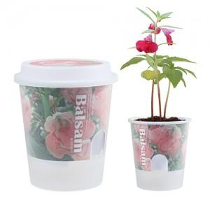 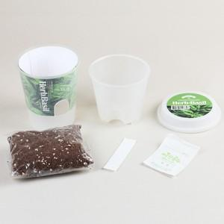 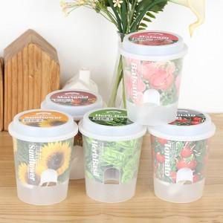

【상세/제작정보】 | 띠지인쇄,뚜껑스티커인쇄부착 별도문의

【인쇄/포장옵션】 | 스티커 / 별도문의

【공급단가】 | 수량 | 500~ | 1,000~ | 2,000~ | 3,000~ | 5,000~
*VAT별도 | 단가 | 2,140원 | 2,060원 | 1,980원 | 1,900원 | 1,860원

【상품 URL】 | http://www.easy1.co.kr/src/goods_detail.php?gdno=529

